Note
■ Business Flow

난임지원 신청 내역
S
개인별 난임지원관리
E

 |  |  | - 난임지원결재(Tab)
 |  |  | - 개인별 난임지원관리(Tab)
 |  |  | - 난임지원현황(Tab)

 | 사전조건 :
 | 사후조건 :

■ 사용자/권한
 | * 모성보호 담당자 | C/R/U/D 권한

■ 특이사항
 | * 난임지원결재(Tab)은 리스트 조회 및 상세내역 조회
 | * 개인별 학자금관리(Tab)에서 담당자가 직접 신청내역을 등록 가능
 | * 개인별 학자금관리(Tab)에서 신청구분이 개인신청인 경우 삭제 및 수정 불가, 지원방법이 급여이고 지불일자가 존재하면 수정 및 삭제 불가능
 | - 관리자가 입력한 데이터에 한해서 지불일자가 없는 경우에만 수정 및 삭제 가능
 | * 난임지원현황(Tab)은 회사, BU, 신청기간으로 내역 조회
 | * 난임지원현황(Tab)은 지원방법 설정(별도지원 or 급여)
 | - 지원방법이 급여인 경우 지불일자 선택 불가(난임지원 급여반영시 자동으로 업데이트)
 | - 지원방법이 별도지원인 경우 지불일자 수기입력
 | - 일괄적용 옵션에서 지원방법 및 지불 일자(별도지원인 경우)를 설정한 후 일괄적용 버튼을 누르면 선택된 데이터에 일괄적용 한다.

[가이드라인]
 | ※ Business Flow
 | -. 작성 설계문서에 포함되는 프로그램의 복잡성을 고려하여, 프로그램의 흐름도를 작성하여, 프로그램의 이해도를 높이기 위해 작성을 진행한다.
 | > 프로그램의 Screen이 3개이상일 경우, 프로그램의 사별, 플랜트별등 분기처리되는 Logic 존재 시 작성.
 | -. 본 프로그램의 전후 흐름을 파악하기 위한 비즈니스 사전 조건, 사후 조건 등을 서술형으로 기술하는 것도 가능하다.
 | -. 내용 변경 시 해당 변경 영역을 녹색박스로 표시, 박스 상단우측에 (개정이력 작성일 : 변경사항)을 기입한다. 삭제는 취소선 처리한다.이전 버전의 변경 표시와 셀 색은 초기화한다.(박스/표시 삭제)

 | ※ 사용자/권한
 | -. 사용자(액터)의 권한과 역할 설명한다.
 | -. 내용 변경 시 해당 변경 영역을 녹색박스로 표시, 박스 상단우측에 (개정이력 작성일 : 변경사항)을 기입한다. 삭제는 취소선 처리한다.이전 버전의 변경 표시와 셀 색은 초기화한다.(박스/표시 삭제)
 | ※ 특이사항
 | -. 특이사항 기술한다.

화면디자인
 | ■ UI화면 스케치
 | - 난임지원 결재Tab

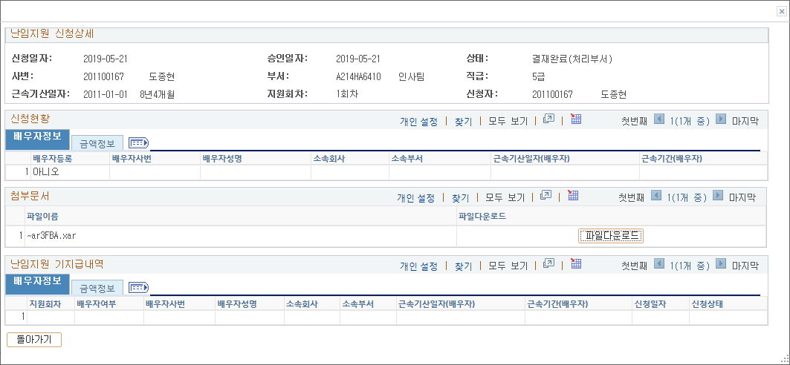
 | - 난임지원 결재Tab 상세내역
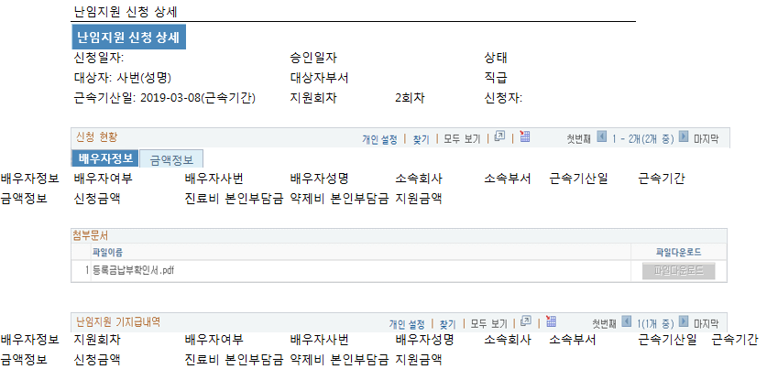

 |  |  |  |  | 2020-05-28 신혜영
 |  |  |  |  | 진료비 본인부담금, 약제비 본인부담금, 신청금액, 지원금액 순으로 표시 변경

 | - 개인별 난임지원 관리Tab
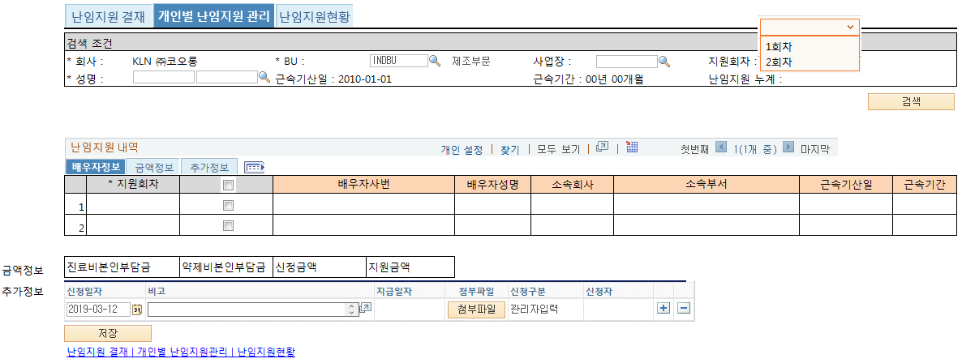

 |  |  |  | 2020-05-28 신혜영
 |  |  |  | 지원누계금액, 배우자지원누계금액 표시 추가
 |  |  |  | 진료비 본인부담금, 약제비 본인부담금, 신청금액, 지원금액 순으로 표시 변경

 | ■ 추가설명 (선택)
 |  | ▶ 검색조건의 대상자가 선택되면 근속기산일(회사, 사번, max(EFFDT))과 신청일자(sysdate)로 근속년도, 근속월을 구하여 근속기간 00년 00개월로 표기
 |  | ▶ 난임지원 내역의 신청일자를 변경하면 신청대상자의 근속기간도 변경한다. | → 검색조건의 근속기간은 SYSDATE 기준으로 보여준다.
 |  | ▶ 내역 입력의 지원회차 1회차, 2회차를 저장 시 체크(1회차 없이 2회차 선택 불가)
 |  | 1회차이든 2회차이든 지원금액은 회차에 상관없이 한도 계산하므로 필요없음(순서에 상관하지 말자) 2019-12-17 신혜영
 |  | ▶ 저장시 대상자의 근속기간이 3년이상일 때만 신청가능(psft)출산휴가기준관리, 600 코드 참고)
 |  | ▶ 체크박스를 선택했을 경우에만 배우자사번, 배우자성명, 소속회사, 소속부서 가 활성화 된다.
 |  | ▶ 체크박스 선택을 할때마다 배우자 정보 및 지원내역 초기화
 |  | ▶ 배우자사번, 배우자성명은 텍스트로 받는다.
 |  | ▶ 배우자사번, 배우자성명, 소속회사를 선택하면 근속기산일 및 근속기간 자동 셋팅
 |  | ▶ 신청금액 = 진료비본인부담금 + 약제비본인부담금(자동 계산)
 |  | ▶ 체크박스 선택(배우자가 그룹사 근무시 선택)인 경우 근속기산일 및 근속기간을
 |  | ▶ 1회차, 2회차 지원금액의 합계가 200만원을 넘을 수 없음(psft)출산휴가기준관리, 630 코드 참고)
 |  | 이미 등록된 난임지원신청의 결재상태값 0 결재상신, 1 결재완료(1인결재), 7 결재완료, 2 결재중, 6 기안취소, 4 반송, 14 반려, 9 결재완료(처리부서), 21 저장중, 8 접수 인 지원금액의 누계액과 지원금액한도로 판단하여 신청할 지원금액이 결정됨
 |  | 지원금액이 50만원이더라도 지원금액한도 - 누계액 = 10만원 이면 지원금액은 10만원이 됨
 |  | ▶ 대상자가 입사, 퇴사, 재입사 인 경우에도 200만원 한도는 전체 체크, 1회차, 2회차 지원회차는 각 입사기간 동안 신청가능하다.
 |  | - 예)입사시 1,2회차 160만원 신청을 한 후 퇴사하면 재입사시 40만원 한도로 1,2회차 신청가능
 |  | ▶ 배우자정보가 없을 경우 지원금액은 100% 지원, 배우자정보가 있을 경우 배우자근속년한에 따라 3년 미만이면 100%, 3년 이상이면 50% 지원(psft)출산휴가기준관리, 610 코드 참고)
 |  | 2019-12-17 신혜영
 |  | ▶ 지원금액 계산 프로세스 변경
 |  | 변경전 : 신청금액 계산 -> 배우자가 그룹사근무시=Y이고 근무년수3년이상인 경우 신청금액의 50% 계산 -> 200만원 한도 체크
 |  | 변경후 : 한명당 200만원 한도가 아닌 부부당 200만원 한도이며, 부부가 계열사근무시 각각 신청하여 (인당 최대)100만원씩 지원 받음
 |  | 신청금액 계산 -> 배우자가그룹사근무=N 인 경우 200만원 한도체크 or 배우자가 그룹사근무=Y인 경우 100만원 한도체크
 |  | 난임지원비용부담율(100% or 50%)는 신청금액이 아닌 한도금액 계산시 적용함
 |  | 1차시 배우자가그룹사근무시=N 150만원 지원받고 난 후 2차시 배우자가그룹사근무시=Y 이면 더이상 신청 불가, 50만원 초과금액에 대해선 넘어감
 |  | 1차시 배우자가그룹사근무시=Y 100만원 지원받고 난 후 2차시 배우자가그룹사근무시=N 이더라도 한도가 100만원 이므로 더이상 신청 불가
 |  | 1차시 배우자가그룹사근무시=N 75만원 지원받고 난 후 2차시 배우자가그룹사근무시=Y 이면 한도가 100만원 이므로 25만원 지원 받음
 |  | 배우자가 그룹사 근무시 선택 = Y 이고 배우자 정보가 있는 경우 그 배우자가 받은 지원금액 도 포함하여 한도 체크
 |  | → 배우자가 1차시 50만원 지원 받은 후 대상자가 1차시 170만원 신청했다면 100만원 지원 받음

 |  | ▶ 난임지원근속년한기준, 난임지원비용부담율(배우자근속), 난임지원액한도 는 psft)출산휴가기준관리에서 관리한다.(KLN 셋업 완료, 셋업된 코드 가져다 로직을 구현 할 것!)
 |  | ▶ 저장시 신청구분은 관리자입력 이며 결재상태는 결재완료(처리부서) 로 처리
 |  | ▶ 저장중, 기안취소, 반송인 내역은 삭제 가능하다.
 |  | ▶ 기안취소, 반송인 내역을 삭제후 재기안 하거나 내용 수정후 재기안 가능하다.
 |  | ▶ 관리자 입력(데이터 소스(KLCC_BFA_REQ_TYP) ADM)인 경우만 수정 가능
 |  | ▶ 지급일자가 있는 경우 삭제 불가능, 입력구분이 Self 신청일때 결재상태 4,5,6 인 경우 삭제 가능, 신청구분(데이터소스)가 관리자입력(ADM)인 경우 지급일자가 없을 경우에는 수정 및 삭제 가능

 | - 난임지원현황Tab
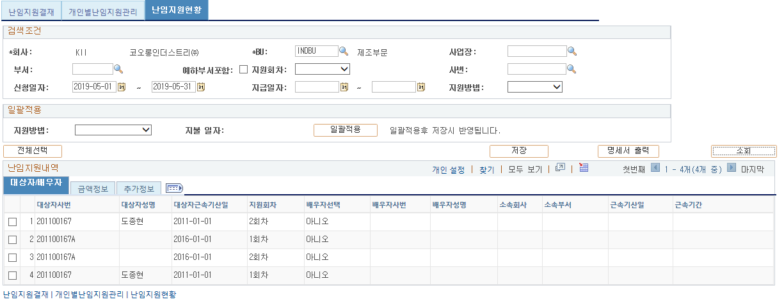

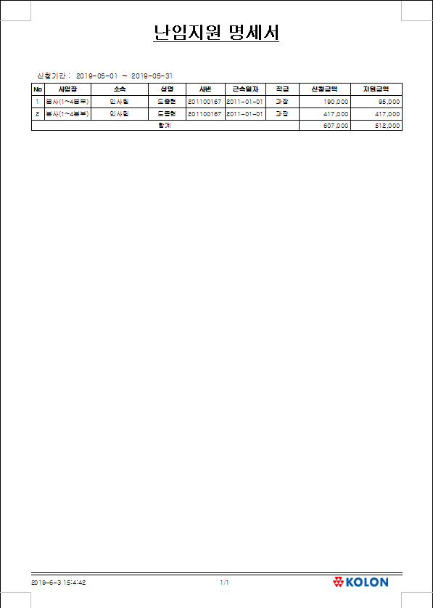
 | - 명세서 출력
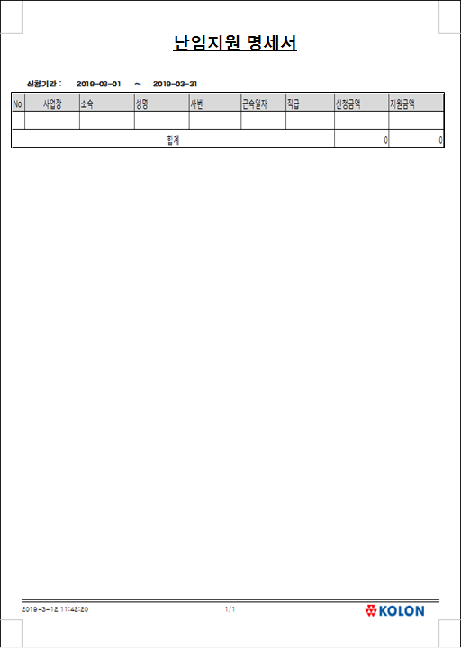

 | ■ 추가설명 (선택)
 |  | ▶
 |  | ▶

[가이드라인]
 | ※ 화면 디자인은 화면의 구조와 내용을 이해할 수 있도록 그리면된다. 모든 방법 가능하다. UI개발툴(XPlatform, ABAP 등)을 이용하여 그리거나, PPT, 워드, 손그림gif도 가능.

 | ※ 화면사이즈를 명확히 해야하는 경우는 디자이너와 상의하여 화면크기를 미리 정의하여 위와 같이 눈금형태의 템플릿을 제공받아 사용한다.
 |  | * 단, 손그림의 경우 화면 개발 후 화면덤프로 교체 필요함.
 | ※ 내용 변경 시 해당 변경 영역을 녹색박스로 표시, 박스 상단우측에 (개정이력 작성일 : 변경사항)을 기입한다. 삭제는 취소선 처리한다.이전 버전의 변경 표시와 셀 색은 초기화한다.(박스/표시 삭제)
 |  | *[R] readonly, default setting

ERD
■ ERD (혹은 테이블 설명)
* 난임지원 신청 Record
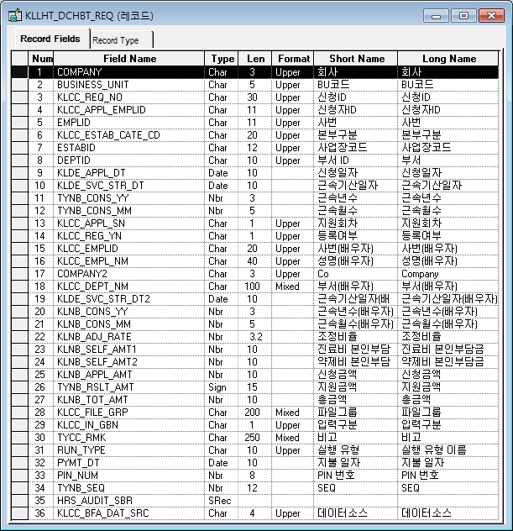
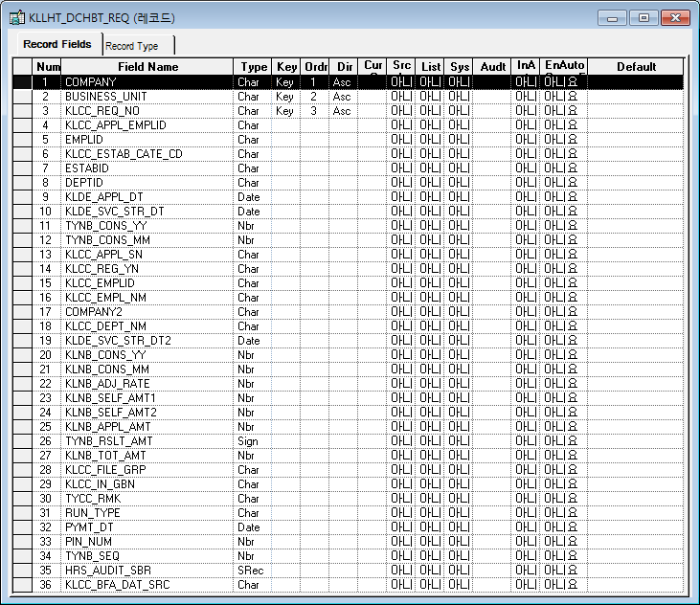

* 결재신청 마스터 Record
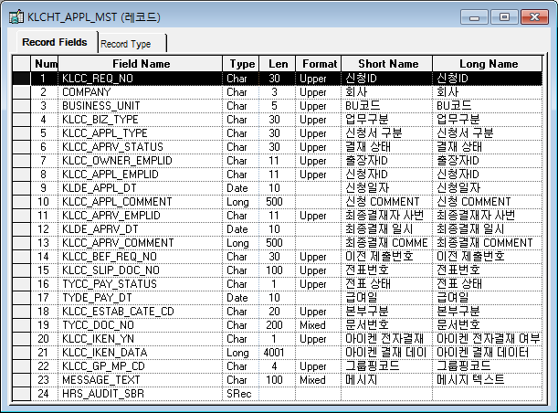
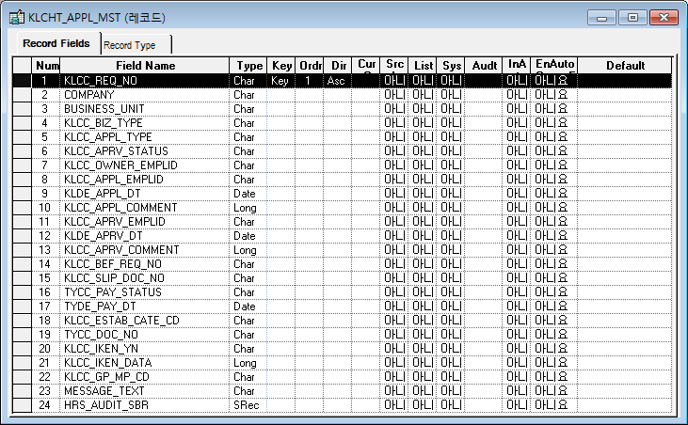

* 개인 추가정보 등록_기준일자 Record
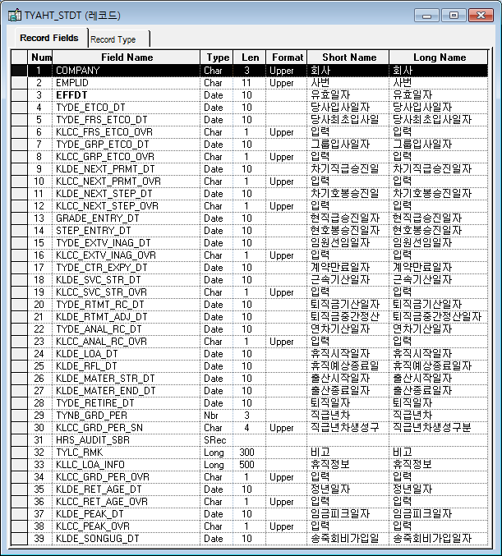
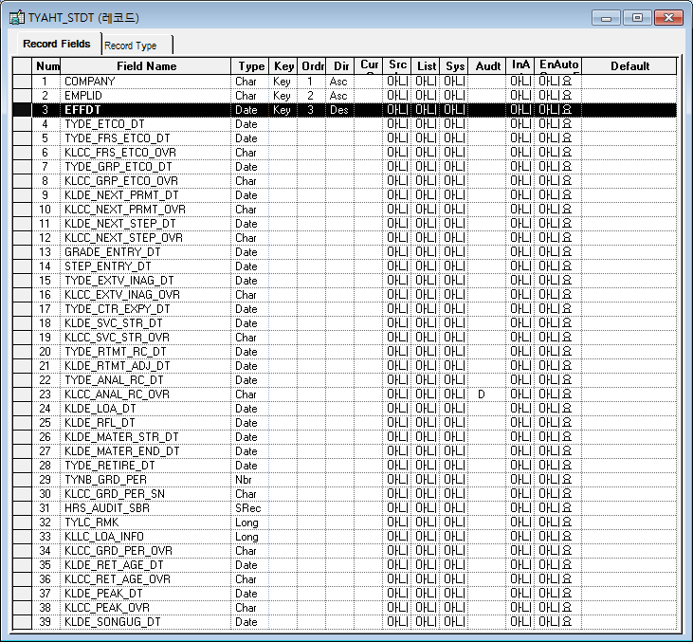

[가이드라인]
※ 테이블의 논리명과 물리명을 작성한다.
※ DA# 에서 물리 탭 선택 후 우측 상단의 "논리명 보기" 를 선택하면 테이블의 논리명과 물리명을 확인할수 있다.

※ History 작성
 | -. 변경 및 추가 되는 내용은 "개정이력작성일" 을 History ID로 표기하여 내역 작성.
 | > 제거되는 내용은 삭제하지 않고, 스트라이크 태그처리하여 , 기존 이력은 관리한다.
 | ※ "History ID" 필드 존재 시 "History ID"에 개정이력 작성일 입력, 존재하지 않을경우 , 변경되는 항목에 "(개정이력 작성일 : 변경사항)"로 내역 관리
 | (예시) "추가","변경","삭제" << "녹색" 바탕으로 표기 , 이전 버전의 변경 부분 중 셀 색을 기존 값으로 원복시켜야 함
 | > (개정이력 작성일 : 저장 필드 추가)
 | > (개정이력 작성일 : 단가필드 계산 계산로직 변경)
 | > (개정이력 작성일 : 비고항목은 TEXT 필드로 단문만 입력 한다. <-- 취소선 처리 )

T1_Fail_001

1



[19.05.31]
[Major]
개인별 난임지원관리 > 배우자가 설정되어있는경우 "예"를 "아니오"로 변경시 근속기간(배우자) 데이터가 초기화되지 않고 그대로 남아있음

2

Event 작성가이드
◈ 화면Control
 | ■ UI화면 요소 설명
 | Screen 영역 | Screen Object | 속성 | Default(초기화) | Default(초기화) | Default(초기화) | 필수 | 필수 | 필수 | Validation | Validation | Validation | Event
 |  |  |  | 본사 권한 | 매장 권한 | LoV | Master 조회 | Master 저장 | 상세조회 | Master 조회 | Master 저장 | 상세조회
1
 | Master 버튼 | 조회 | 버튼 | 활성 | 활성 |  |  |  |  |  |  |  | 클릭시 > [Master 조회logic]
 |  | 저장 | 버튼 | 활성 | 비활성 |  |  |  |  |  |  |  | 클릭시 > [Master 저장logic]
2
 | 상세 버튼 | 상세 조회 | 버튼 | 활성 | 비활성 |  |  |  |  |  |  |  | 클릭시 > [상세조회logic]

◈ logic
 | ■ 로직 설명
 | Logic명 | 처리방법 | 변경일 | 내용 |  |  |  | 메시지
 | Master 조회logic | 서버(CSI) |  | input : 재고DO
3
 |  |  |  | process : 재고DO 검색조건을 확인한다 검색 조건이 없으면 검색 조건을 넣으라는 메시지를 보내준다. 검색 조건이 있으면 검색 조건으로 재고 목록을 조회한다. data참조> [Master 조회] |  |  |  | [MSG(E)] MSG001 : 검색조건을 입력하세요.
 |  |  |  | exception :
 |  |  |  | output : List<재고DO>
 | Master 저장logic |  |  | input : 재고DO
 |  |  |  | process :
 |  |  |  | exception :
 |  |  |  | output : List<재고DO>
 | 상세조회logic | 서버 |  | input : 재고DO |  |  |  | [MSG(E)] MSG002 : ~~는 필수 입력입니다.
 |  |  |  | process :~~~~~~~~~~~~~~ data참조> [상세 조회 ]
 |  |  |  | exception :
 |  |  |  | output : List<재고DO>

◈ data
 | ■ Data 매핑 설명
 | 화면 |  | Xplatform |  | DB |  | calcuration
 | Screen Object |  | Dataset | 화면컬럼 ID | 테이블 | 칼럼 | Master 조회 | 상세조회
 | Master영역 | 부서코드 | dsCond | brndCd | ABCD | dept_cd
 |  | 부서명
 |  | 매장SEQ | dsCond | shopSeq | ABCD | shop_seq
 |  | 매장명
 |  | 매출액 From |  |  |  |  | [실판매가] 합계
 |  | 매출액 To | dsCond | mobileNo | ABCD | mobile_no
 | Grid영역 | Check
 |  | Status
 |  | 등록매장 | dsInfoList | regShopNo | ABCD | REG_SHOP_NO
 |  | 판매매장 | dsInfoList | saleShopNo | ABCD | SALE_SHOP_NO
 |  | 카드번호 | dsInfoList | cardNo | ABCD | CARD_NO
 |  | 고객번호 | dsInfoList | custNo | CUSTOMER | CUST_NO
 |  | 성명 | dsInfoList | custNo | CUSTOMER | CUST_NM

 | [가이드라인]
 | 1 : 화면Control의 Screen Object 중 event가 있다면(버튼/팝업) "필수", "Validation" 항목을 추가하고 내용을 작성한다.
 | 2: 화면Control의 Event 에서 [logic]을 작성하면 logic 탭에서 상세 내용을 기술한다.
 | 3: logic의 내용에서 [data참조]를 작성하면 data 탭에서 상세 내용을 기술한다.

화면디자인 원본
난임지원 결재
개인별 난임지원관리
난임지원현황

-
검색 조건
회사 |  | KLN ㈜코오롱 |  |  |  |  | BU |  |  |  | 사업장
부서 |  |  |  | 예하부서포함 |  |  | 성명
신청일자 |  |  |  |  |  |  | 전자결재 상태

 | 사번 |  | 성명 | 부서 | 직급 | 직책 | 근속기산일 | 근속기간 | 배우자 등록여부 | 신청금액 | 지원금액 | 결재상태 | 상세내역

1
2

난임지원 결재 | 개인별 난임지원관리 | 난임지원현황

화면디자인 원본 (2)
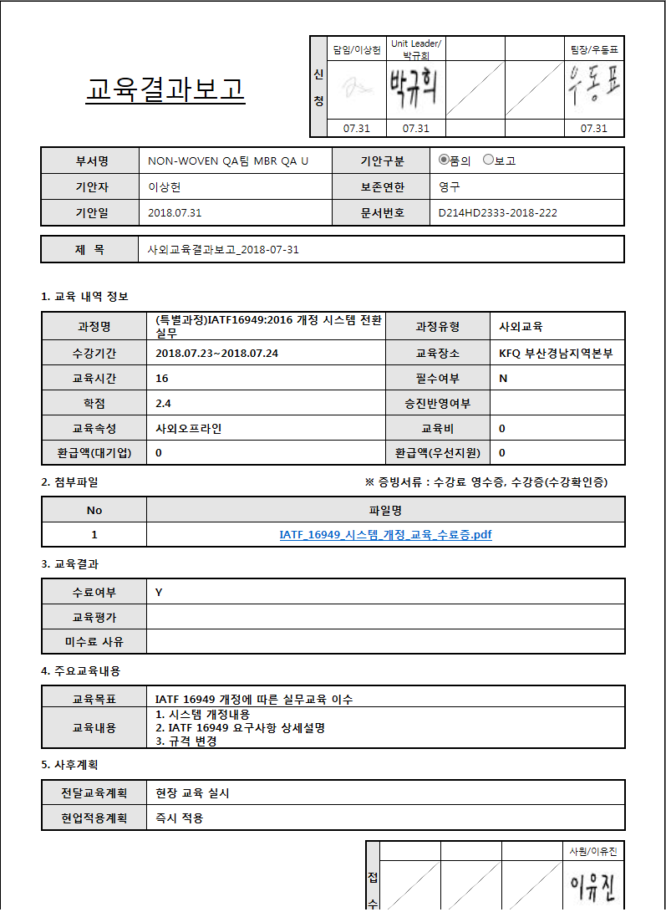
 | 난임지원 신청 상세
난임지원 신청 상세
 | 난임지원 신청 상세
 | 신청일자: |  | 승인일자 |  | 상태 |  |  |  | 사내교육
 | 대상자: 사번(성명) |  | 대상자부서 |  | 직급
 | 근속기산일: 2019-03-08(근속기간) |  | 지원회차 | 2회차 | 신청자:
 |  |  |  |  |  |  |  |  | 교육명
배우자정보
 |  |  |  |  |  |  |  |  | 사내교육
배우자정보 | 배우자여부 | 배우자사번 | 배우자성명 | 소속회사 | 소속부서 | 근속기산일 | 근속기간 |  | 환경안전과정
금액정보 | 신청금액 | 진료비 본인부담금 | 약제비 본인부담금 | 지원금액

 |  |  |  |  |  |  |  |  | 00년 00개월

배우자정보 | 지원회차 | 배우자여부 | 배우자사번 | 배우자성명 | 소속회사 | 소속부서 | 근속기산일 | 근속기간
금액정보 | 신청금액 | 진료비 본인부담금 | 약제비 본인부담금 | 지원금액

배우자정보
00년 00개월

배우자정보

 | 1. 신청자 정보
 | 사번 |  |  | 성명
 | 부서 |  |  | 신청일자

 | 2. 난임시술비 지원 신청 정보
 | 지원회차
 | 근속기산일 |  |  | 근속기간 | 00년 00개월

 | 3. 배우자 정보
 | 사번 |  |  | 성명
 | 소속회사 |  |  | 부서
 | 근속기산일 |  |  | 근속기간 | 00년 00개월

 | 4. 지원 내역
 | 신청금액 | 100,000 |  | 진료비 본인부담금 | 100,000
 | 지원금액 | 100,000 |  | 약제비 본인부담금 | 100,000

 | 5. 첨부파일

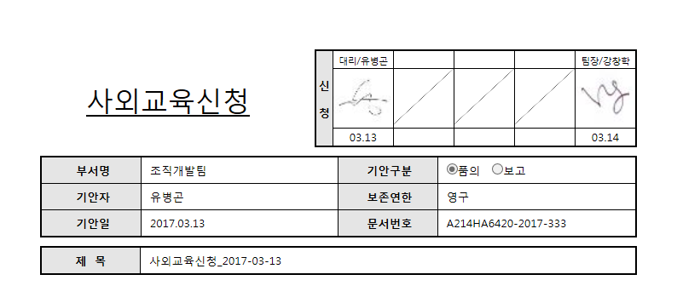

난임지원신청

난임지원신청_2018-10-03

화면디자인 원본 (3)
난임지원 결재
개인별 난임지원 관리
난임지원현황

 | 검색 조건
 | * 회사 : |  | KLN ㈜코오롱 |  | * BU : |  |  | 사업장 : |  | 지원회차 :
 | * 성명 : |  |  |  | 근속기산일 : 2010-01-01 |  |  | 근속기간 : 00년 00개월 |  | 난임지원 누계 :

난임지원
배우자정보

 |  | * 지원회차 |  |  | 배우자사번 |  | 배우자성명 | 소속회사 | 소속부서 |  | 근속기산일 | 근속기간
 | 1
 | 2

금액정보 | 진료비본인부담금 |  |  | 약제비본인부담금 | 신청금액 | 지원금액
추가정보

 | 난임지원 결재 | 개인별 난임지원관리 | 난임지원현황

 |  |  |  |  |  |  |  |  |  |  |  |  | `

화면디자인 원본 (4)
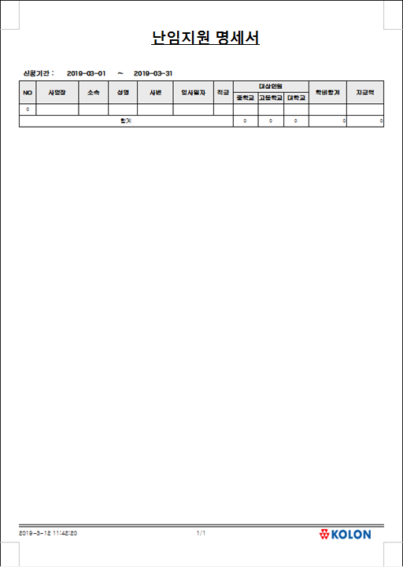
난임지원 결재
개인별 난임지원 관리
난임지원현황

-
-
 | 검색 조건
 | * 회사 : |  | KLN ㈜코오롱 |  | * BU : |  |  | 사업장 : |  |  | 부서 : |  | 예하부서포함
 | 지원회차 : |  |  |  | 성명 : |  |  | 신청일자 : |  |  | 지급일자 :

난임지원
배우자정보

 |  | * 지원회차 |  | 배우자선택 | 배우자사번 |  | 배우자성명 | 소속회사 | 소속부서 |  | 근속기산일 | 근속기간
 | 1
 | 2

금액정보 | 진료비본인부담금 |  |  | 약제비본인부담금 | 신청금액 | 지원금액
추가정보

 | 난임지원 결재 | 개인별 난임지원관리 | 난임지원현황

 |  |  |  |  |  |  |  |  |  |  |  |  | `

 | No | 사업장 |  | 소속 | 성명 | 사번 | 근속일자 | 직급 | 신청금액 | 지원금액

 | 합계 |  |  |  |  |  |  |  | 0 | 0

